상품제안서
KB937 모던오피스 AC-40 독서대 | 상품코드: F26427

 |  |  |  |  |  |  | 02-412-0044 | www.easy1.co.kr
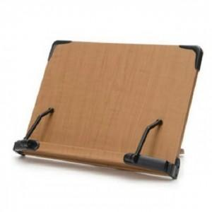

【상세/제작정보】

【인쇄/포장옵션】 | / 포장불가능

【공급단가】 | 수량 | 33~ | 100~ | 300~ | 500~ | 1,000~
*VAT별도 | 단가 | 20,750원 | 20,410원 | 19,920원 | 19,420원 | 19,090원

【상품 URL】 | https://dev.easy1.co.kr:443/src/goods_detail.php?gdno=26427

